상품제안서
여행키트 쿨세트B 쿨토시+쿨스카프+손수건 | 상품코드: S27555

 |  |  |  |  |  |  | 02-713-8555 | www.synergygift.co.kr
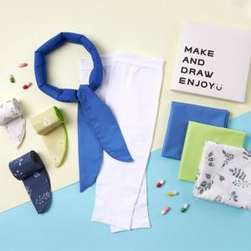

【상세/제작정보】 | <p><span style="font-size: 18.6667px;">※ 손수건 자수인쇄 별도 문의 바랍니다.</span></p><p><span style="font-size: 18.6667px;">※ 스카프 색상 랜덤(지정불가) / 손수건 색상 랜덤​</span></p><p><span style="font-size: 18.6667px;">※ 쿨토시인쇄-한팔 기준입니다.</span></p>

【인쇄/포장옵션】 | 스카프 풀칼라, 손수건 풀칼라, 쿨토시 풀칼라 / 포장불가능

【공급단가】 | 수량 | 100~ | 300~ | 500~ | 1,000~ | 3,000~
*VAT별도 | 단가 | 8,840원 | 8,360원 | 7,950원 | 7,750원 | 7,610원

【상품 URL】 | https://www.synergygift.co.kr:443/src/goods_detail.php?gdno=27555

